操作目录
操作类档案目录

一、 | 现场勘查情况记录
二、 | 现场照片及定位图
三、 | 取价依据的截图（案例分析数据）
四、 | 评估测算的工作底稿
五、 | 评估报告及评估说明
六、 | 评估明细表
七、 | 附件
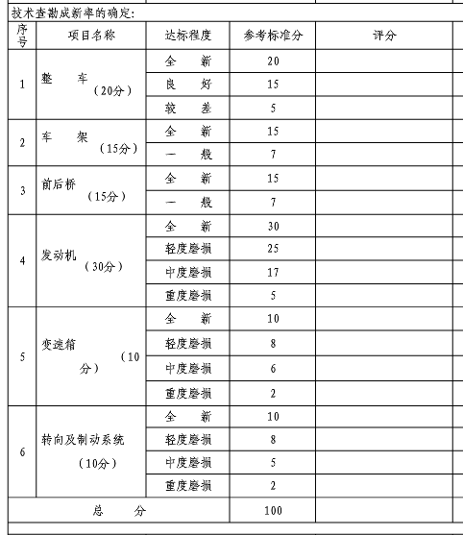

 | 以上1-6项目 评估公司需要存电子档；

照片
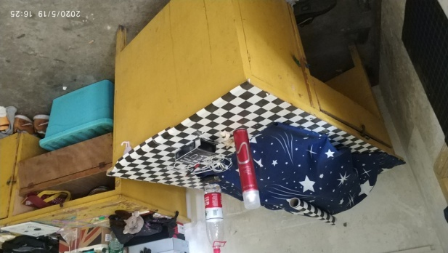
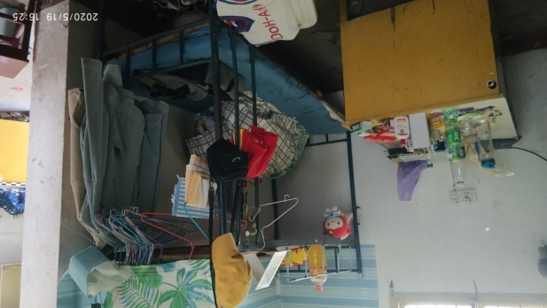
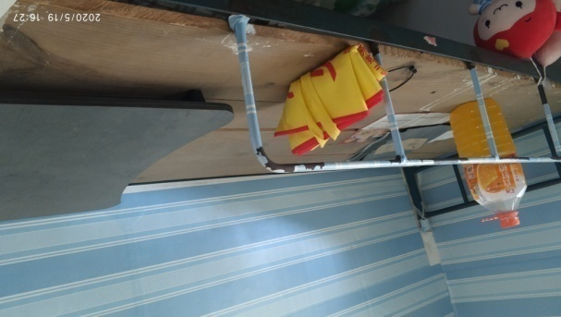
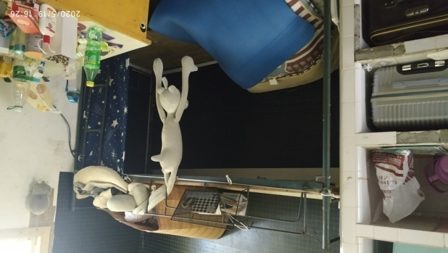
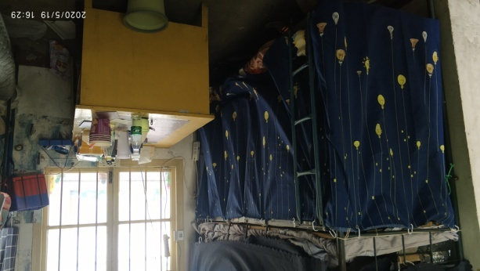
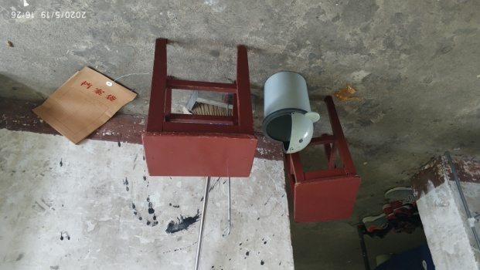
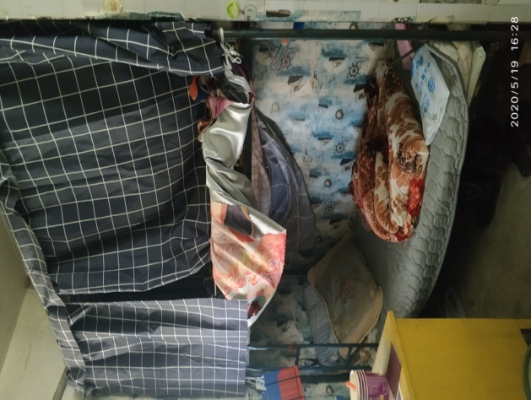
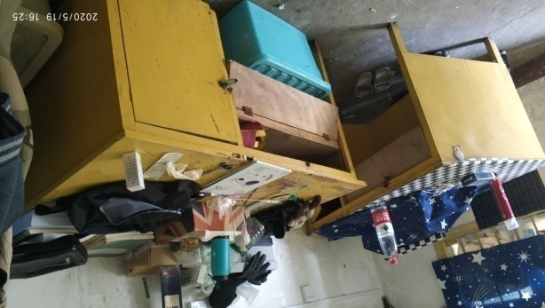
家具照片

